상품제안서
세인트나인 3구 심플 플러스 A 골프 3종세트 | 상품코드: F26084

 |  |  |  |  |  |  | 02-412-0044 | www.easy1.co.kr
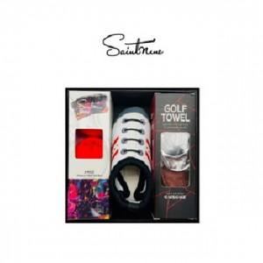

【상세/제작정보】

【인쇄/포장옵션】 | / 포장지포장

【공급단가】 | 수량 | 20~ | 50~ | 100~ | 300~ | 500~
*VAT별도 | 단가 | 40,100원 | 39,450원 | 38,490원 | 37,530원 | 36,890원

【상품 URL】 | https://dev.easy1.co.kr:443/src/goods_detail.php?gdno=26084

